보고
■ 홈플러스 울산동구점 담보대출 연장 추진 보고
 |  |  |  |  |  |  |  | 2024-07-16
1. 담보대출 연장 추진 경과

- 기존 선순위 대주단 및 신규 단위농협으로부터 자금조달하여 단일 선순위 트랜치로 리파이낸싱을 추진하였으나,
① 대구은행 대출규모 축소(300억→150억) 및 금리인상 조건 ② 타 시중은행(국민, 하나) 태핑 결과 검토불가 의견에
기존 선/후순위 담보대출 1년 연장을 추진하게 됨

- 선순위 대주단 입장에서 단일 트랜치 구조일 경우, 담보가치 하락(LTV 60% 초과)에 대한 이슈가 있었고,
향후 홈플러스 전망에 대한 우려가 있는 상황이었음

2. 담보대출 연장 조건 검토

- 대출금리 : 선순위 5.25%, 후순위 8.00% / 대출기간 : 1년 연장 (~2025.07.30) / 기타 : 주선수수료 없음
- 상기 조건으로 연장 시, 대출이자 약 30백만원/월 증가 예상되며, 대주단 심사 과정에서 일부 조건 변동될 수 있음
 |  |  |  |  |  |  |  |  | [단위 : 백만원]
구분 | 현 재 |  |  | 보 고 (2024.05) |  |  | 연 장 (2024.07)
 | 대출금액 | 금리 | 이자/월 | 대출금액 | 금리 | 이자/월 | 대출금액 | 금리 | 이자/월
선순위 | 77,800 | 4.53% | 294 | 100,500 | 5.30% | 444 | 77,800 | 5.25% | 340
후순위 | 22,700 | 8.00% | 151 |  |  |  | 22,700 | 8.00% | 151
합 계 | 100,500 | 5.31% | 445 | 100,500 | 5.30% | 444 | 100,500 | 5.87% | 492
주선수수료 포함 금리 | 100,500 | 5.51% | 461.5 | 100,500 | 5.50% | 460.6 | 100,500 | 5.87% | 491.7
※ 기존 선순위 금리 : 가중평균 금리(대주단별 상이)

3. 주주사 수익률 변동 검토
[검토조건]
- 리파이낸싱 추진 시기 : 2025.03월 / 선순위 - 90,500백만, 5.50% / 후순위 - 10,000백만원, 7.50%
* ALL-IN 금리, 선순위 90,500백만원 = LTV 56.8%, 가중평균 금리 5.70%
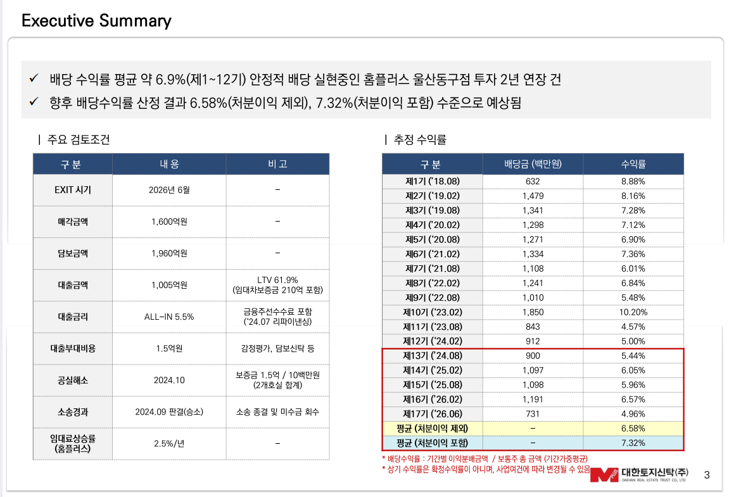
 |  |  |  |  |  |  |  |  | [단위 : 백만원]
구 분 | 보 고 (2024.05) |  |  | 변 동 (2024.07) |  |  | 비 고
 | 배당금 | 수익률 |  | 배당금 | 수익률
1~12기(평균) | - | 6.88% |  | - | 6.88%
13기 ('24.08) | 900 | 5.44% |  | 1,055 | 5.74% |  | 리파이낸싱 부대비용 절감
14기 ('25.02) | 1,097 | 6.05% |  | 910 | 5.02% |  | 대출이자 증가
15기 ('25.08) | 1,098 | 5.96% |  | 864 | 4.68% |  | 대출이자 증가, 리파이낸싱 부대비용 발생
16기 ('26.02) | 1,191 | 6.57% |  | 1,091 | 6.02% |  | 대출이자 증가
17기 ('26.06) | 731 | 4.96% |  | 664 | 4.51% |  | 대출이자 증가
평균(처분이익 제외) | - | 6.58% |  | - | 6.40%
평균(처분이익 포함) | - | 7.32% |  | - | 7.14%

4. 향후 추진방안
- 리파이낸싱 추진(2025.03) 및 비용 절감 등 모색하여 주주사 수익률 제고 노력

